旁白分镜表
国际农产品交易中心旁白分镜表
 |  |  | 总时长
原镜号 | 镜号 | 分镜图框 | 时长 | 场景/地点 | 执行方式 | 景别 | 机位/运镜 | 可行性 | 建议替换内容 | 对应旁白 | 画面描述 | 原描述 | 备注
篇章一：战略启航-镜头1 | 1 | 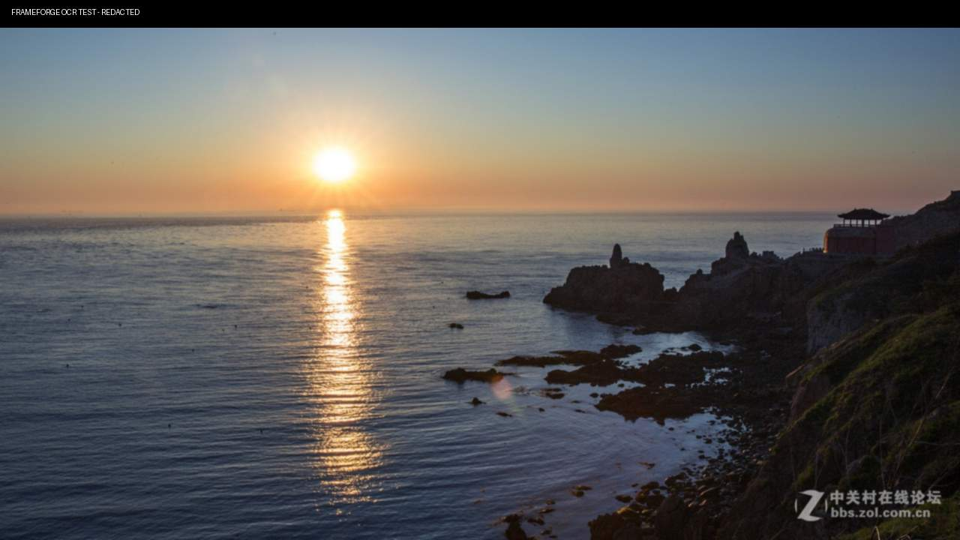 | 3.5秒 | 渤海海面 | 素材 | 大全景 | 固定 | 100% |  | 渤海潮涌，津门向新！ | 渤海日出，金色阳光从地平线升起并铺洒海面 | 【实景】渤海日出，金色阳光铺洒海面；港巨轮缓缓出海，集装箱装卸作业；机场货机起降；城市天际线由暗转明
 | 2 | 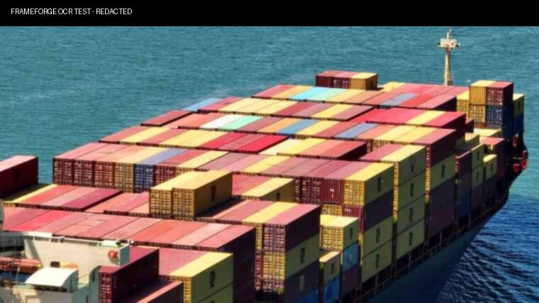 | 3.5秒 | 港外海 | 素材 | 大全景 | 跟随 | 100% |  | ，协同发展核心引擎 | 港外海，一艘巨轮缓缓驶出港区。 |  | https://stock.xinpianchang.com/footage/details/FHnpBbFDIySKyi.html
 | 3 | 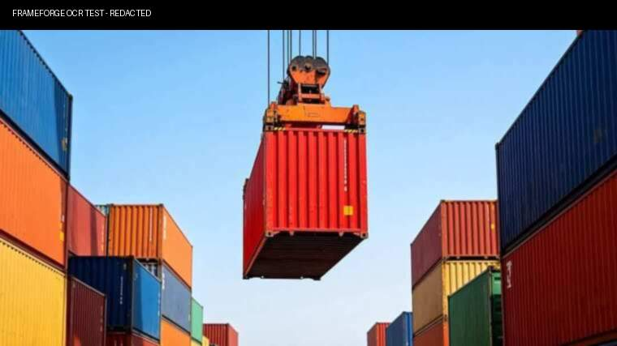 | 2.5秒 | 港码头 | 素材 | 中景 | 固定 | 100% |  | 北方国际航运核心区， | 港繁忙景象，桥吊完成一次集装箱起吊 |  | https://stock.xinpianchang.com/footage/details/UXMDdVF7tIX0CiF.html
 |  | 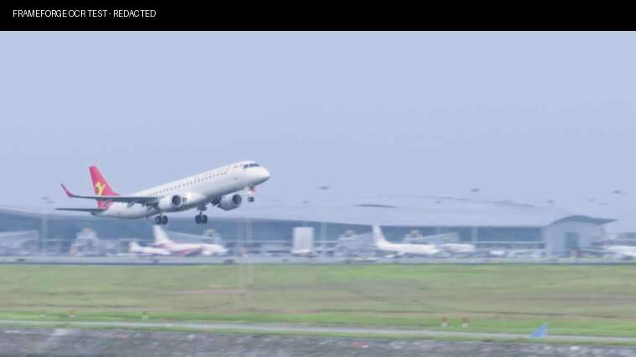 | 2.5秒 | 机场 | 素材 | 大全景 | 跟随 | 100% |  | 城市雄心与战略，同频共振！ | 正侧 一架货机从跑道离地并进入天空 |  | https://stock.xinpianchang.com/footage/details/aWN99OFude2Vx.html
 | 4 | 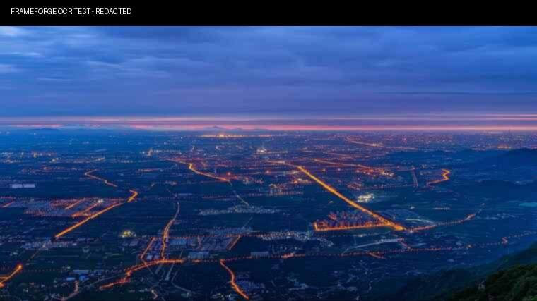 | 2.5秒 | 城市天际线 | 素材 | 大全景 | 固定 | 100% |  | 城市雄心与战略，同频共振！ | 城市天际线由暗转明，从蓝调时刻过渡至晨光
篇章一：战略启航-镜头2 | 5 |  | 5.5秒 | 城市剪影 | MG | - | - | 100% |  | 此刻，一座承载时代重托的产业新城，正扬帆起航 | 城市剪影，背景缓推；食品与衡双LOGO从画面两侧进入； | 【虚拟包装】食品LOGO浮现，衡LOGO浮现，双LOGO旋转融合，粒子光效汇聚成项目LOGO，背景为城市剪影
 | 6 |  | 6.0秒 | 城市剪影 | AE模版+MG | - | - | 100% | 模版优先，不符合则AE制作。 | 国际农产品交易中心！ | 金色粒子光效汇聚，组成项目LOGO与“国际农产品交易中心”标准名称；背景为城市剪影。
篇章一：战略启航-镜头3 | 7 |  | 4.0秒 | 食品 | 素材 | 全景 | 推 | 100% |  | 食品，这座城市的民生守护者 | 带有醒目企业标志的食品大楼画面 | 【虚拟】临港地块红线高亮闪烁，项目全称弹出；地图标注"唯一大型综合性农产品批发市场"；食品×衡联合标识定格
 | 8 |  | 4.0秒 | 衡 | 素材 | 全景 | 推 | 100% |  | 衡，农产品流通的领军力量。 | 带有醒目企业标志的衡大楼画面
 | 9 |  | 5.0秒 | 临港地图 → 项目地块 | MG | - | - | 75% |  | 两大巨擘强强联合，共同打造这座产业新城 | 临港区域地图，项目地块红线高亮闪烁；项目全称“国际农产品交易中心”“唯一大型综合性农产品批发市场”信息弹出。
 | 10 |  | 4.0秒 | 区域示意 → 项目地块 | AE模版+MG | - | - | 100% | 模版优先，不符合则AE制作。 | 共绘民生产业恢弘蓝图！ | 食品×衡联合标识与项目名称同屏定格，画面形成“市属国企 × 农批龙头强强合资”的完整落版。
篇章一：战略启航-镜头4 | 11 |  | 4.5秒 | 项目主入口 | 实拍 | 远景 | 环绕 | 25% | 实拍视现场情况定，不满足则换表现形式。 | 顺应港产城融合大势，落子临港 | 项目主入口大门环绕特写；门头标识与建筑材质，主入口完整庄重地第一次亮相。 | 【3D渲染】项目大门环绕特写→清晨园区全景缓缓浮现，道路厂房冷库轮廓在晨光中完整铺开，飞鸟掠过，车流如织
 | 12 | 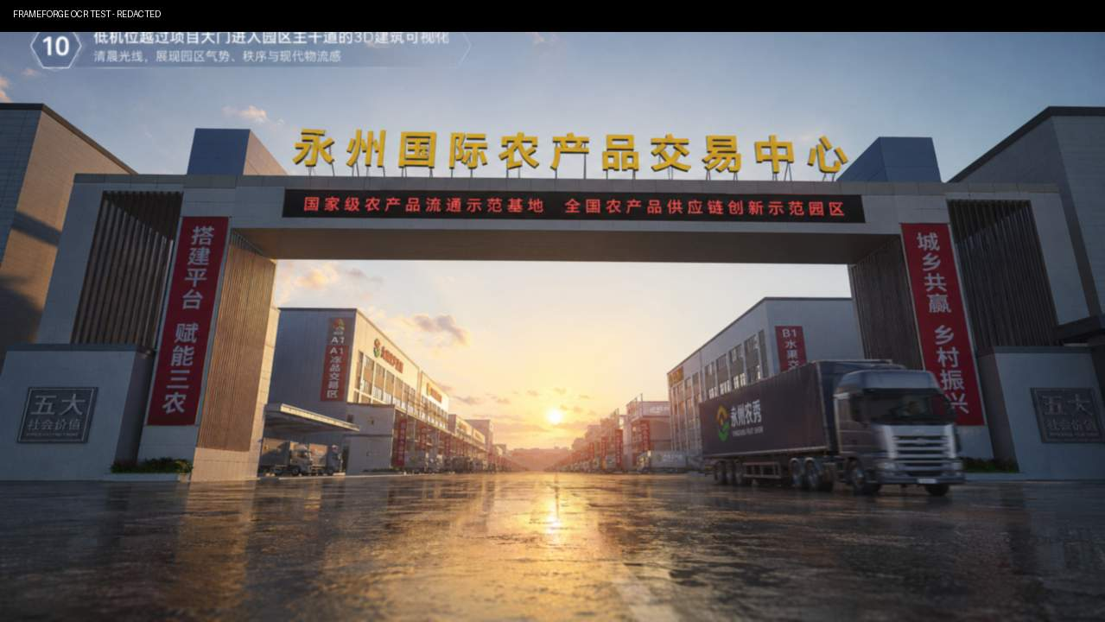 | 3.5秒 | 园区主干道 | 实拍 | 全景 | 前推 | 25% | 实拍视现场情况定，不满足则换表现形式。 | 打造全市唯一超大型农产品交易枢纽， | 低机位镜头越过项目大门进入园区主干道，卡车开过
 | 13 | 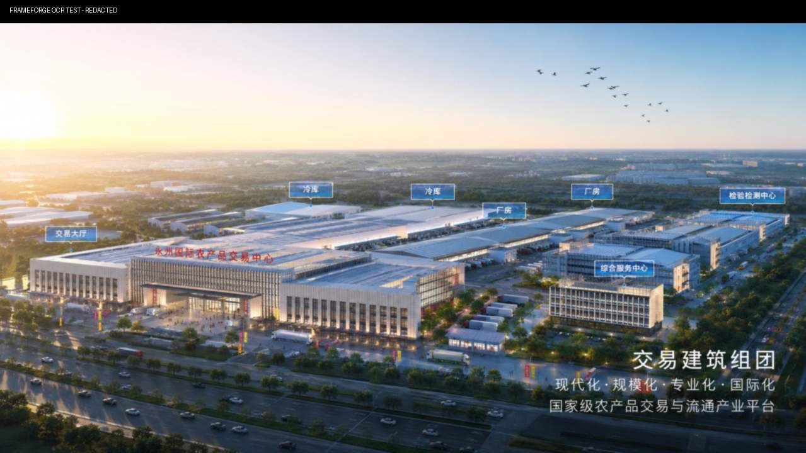 | 2.0秒 | 交易建筑组团 | 实拍 | 全景 | 横移 | 25% | 实拍视现场情况定，不满足则换表现形式。 | 锚定级平台， | 交易大厅厂房与冷库建筑在晨光中横向拉出；飞鸟从建筑上方掠过。
 | 14 | 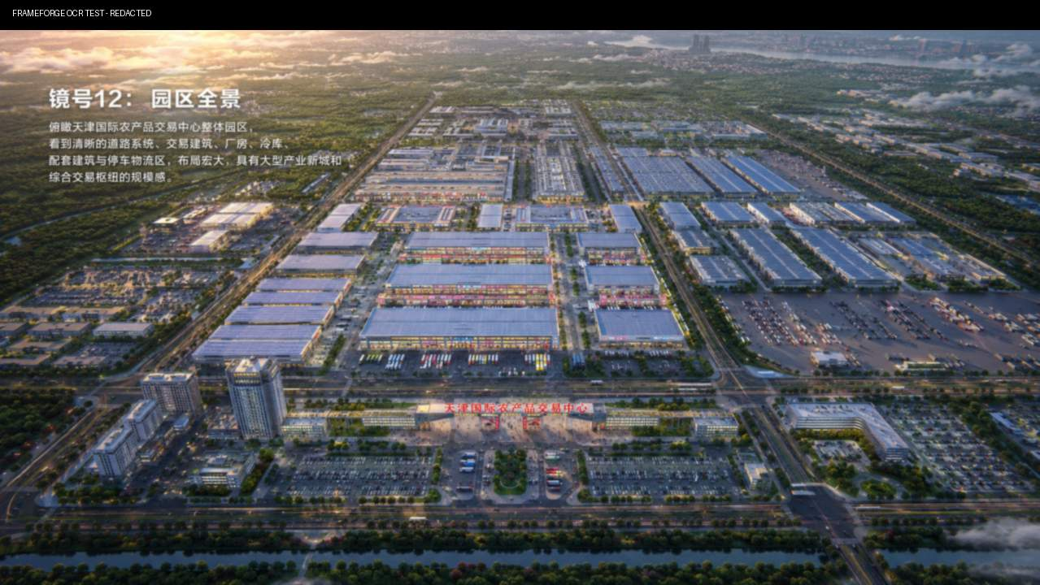 | 4.0秒 | 园区全景 | 实拍 | 全景 | 上移 | 25% | 实拍视现场情况定，不满足则换表现形式。 | 立下产业报国的铮铮誓言！ | 航拍园区鸟瞰，道路厂房冷库
篇章二：规模定位·时代枢纽-镜头5 | 15 | 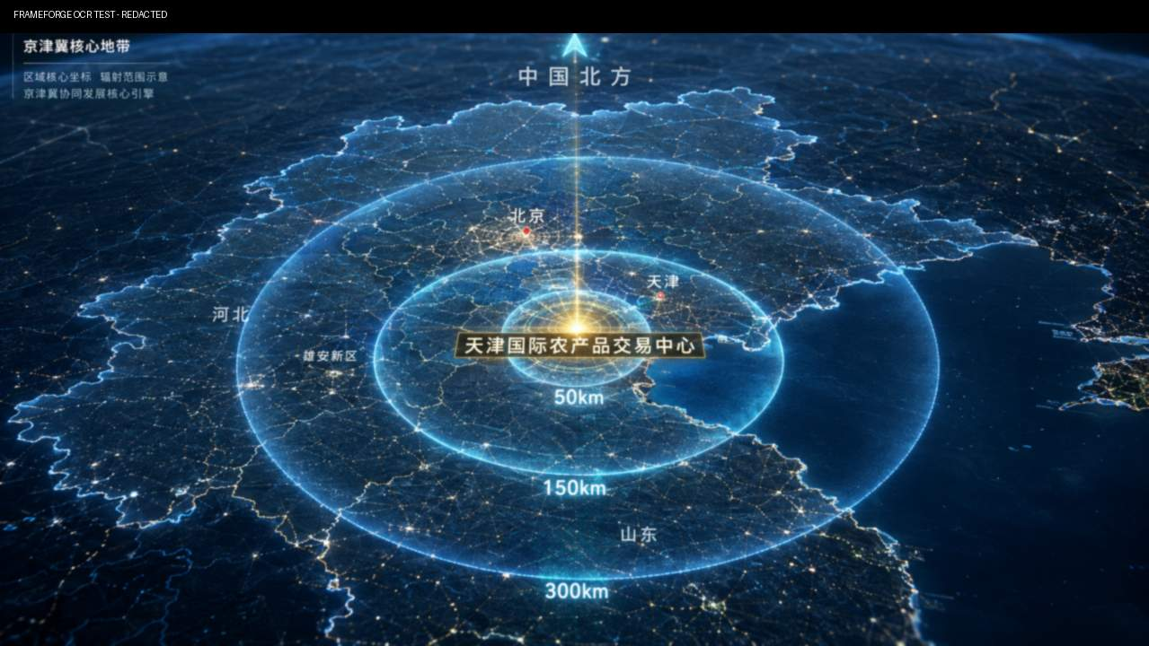 | 7.5秒 | 地图 | AE模版+MG | 全景 | - | 75% | 模版优先，不符合则AE制作或视频素材。 | 雄踞核心地带，空海公铁四维联运无缝衔接。 | 科技感地图背景，以项目位置为发光中心，50km光圈高亮显示，随后150km和300km辐射光圈由内向外分层动态扩散。 | 【虚拟三维地图】50/150/300km圈层分层亮起；高速港城大道铁路机场港口线路发光流动；标注距离：距港17km机场30km西站5km
 | 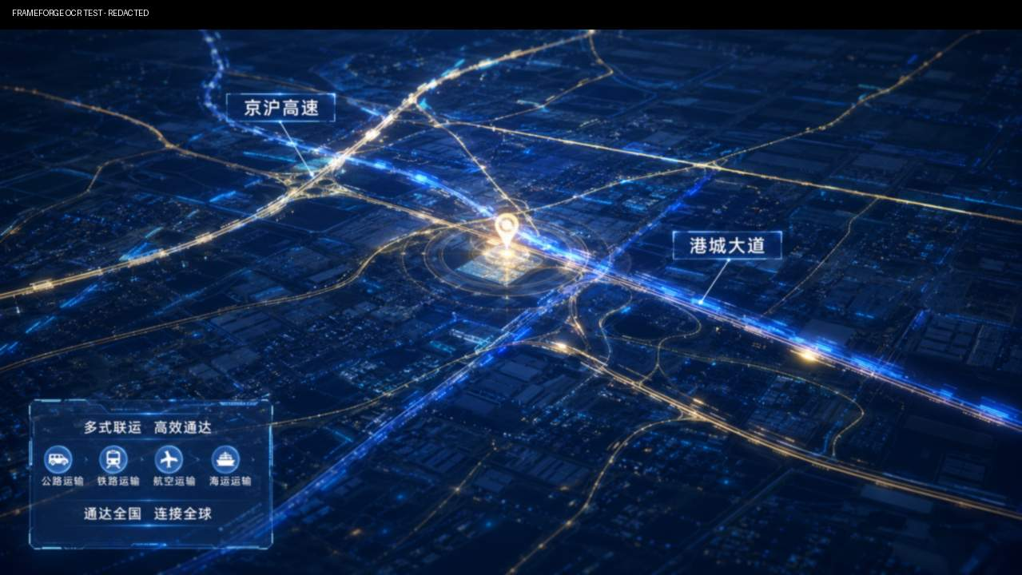 16 |  | 2.5秒 | 项目地块 | MG | 全景 | - | 75% | 矢量地图+MG动画 | 对内直达城乡 | 科技感项目地图背景，高速港城大道及周边公路线路由项目点向外发光流动，车辆光点沿道路运行，表现公路网络畅通。
 | 17 |  | 2.5秒 | 全球地图 | AE模版+MG | 全景 | - | 75% | 模版优先，不符合则AE制作或视频素材。 | 对外连通全球 | 科技感全球地图背景，从中心向四周发射出多条抛物线状的流光线条，表现联通世界。 |  | https://www.bilibili.com/video/BV1LU4y1V7q6?spm_id_from=333.788.recommend_more_video.12&trackid=web_related_0.router-related-2589621-cb5r7.1788321295660.831&vd_source=b1722382f0670588545435d1a82d0463
 | 18 | 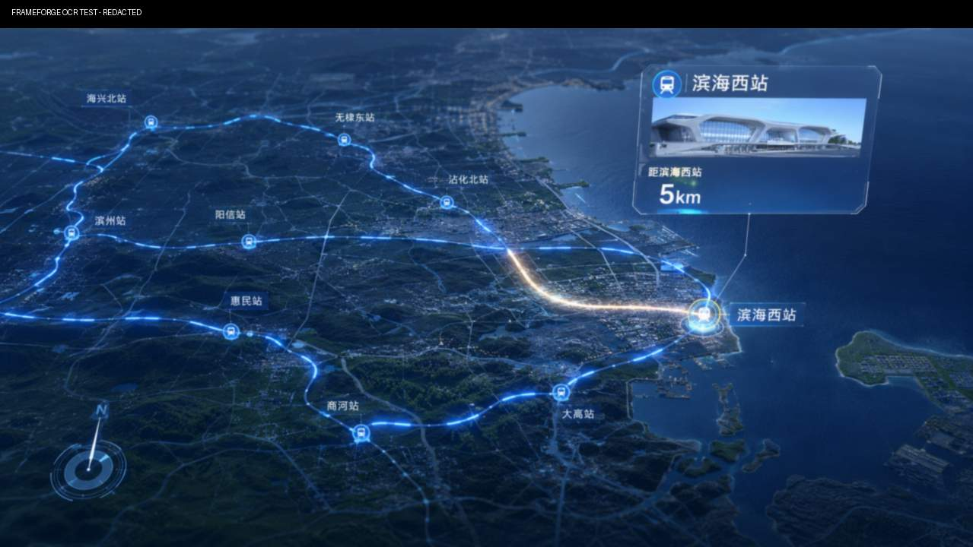 | 3.5秒 | 项目地块区域地图 | MG | 全景 | - | 75% | 矢量地图+MG动画 | 时代赋予的黄金坐标！ | 港机场西站图标亮起，空海公铁线路线汇总，并标注“距港17km”“距机场30km”“距西站5km”；四维信息标注。
篇章二：规模定位·时代枢纽-镜头6 | 19 | 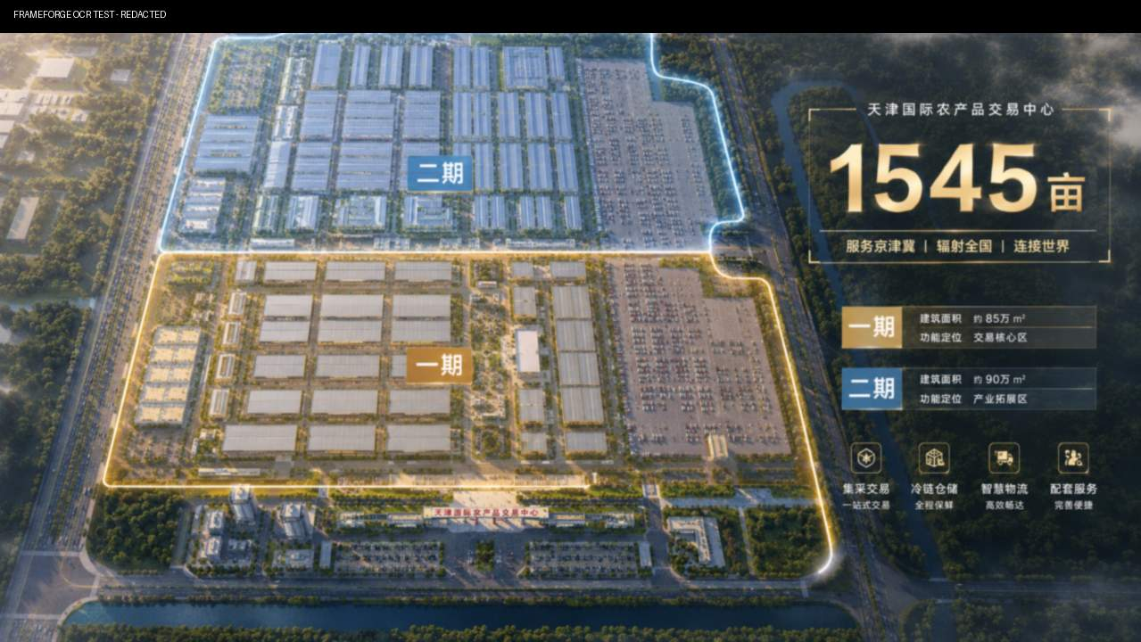 | 5.5秒 | 园区总平 | MG | 全景 | - | 75% | 矢量地图+MG动画 | 总占地1545亩，总建面75万㎡， | 园区俯视，项目地块边界线生长描出，“1545亩”“75万㎡”核心数字随边界完成而出现。 | 【4K三维渲染】1545亩园区全景拉升，一期二期用地色块分层弹出；建筑体量逐层生长动画；文字标注总建面75万㎡总投资51亿元
 | 20 |  | 4.5秒 | 园区总平 | MG | 全景 | - | 75% | 矢量地图+MG动画 | 总投资51亿元，分两期开发 | 园区俯视，一期二期用地色块分批标记，依次点亮，“51亿元”数字出现
 | 21 |  | 4.0秒 | 园区建筑 | 3D | 全景 | - | 25% | MG园区色块标记动画 | 超大体量，丈量雄心！ | 仰视环绕缓动 建筑体量从园区地面逐层生长，交易建筑冷库及配套组团由白模过渡至完整材质。
篇章二：规模定位·时代枢纽-镜头7 | 22 |  | 5.0秒 | 规划文件 | MG+甲方文件 | - | - | 100% |  | 获评市级重点工程核心规划载体 | 《规划项目》文件进入项目主视觉空间+盖章动画 | 【虚拟包装】金色资质卡片依次翻转弹出：规划重点工程港产城融合示范标杆；印章盖印特效 | https://www.bilibili.com/video/BV1xT411475n/?spm_id_from=333.788.recommend_more_video.15&trackid=web_related_0.router-related-2589621-4bxql.1788322357917.545&vd_source=b1722382f0670588545435d1a82d0463
 | 23 | 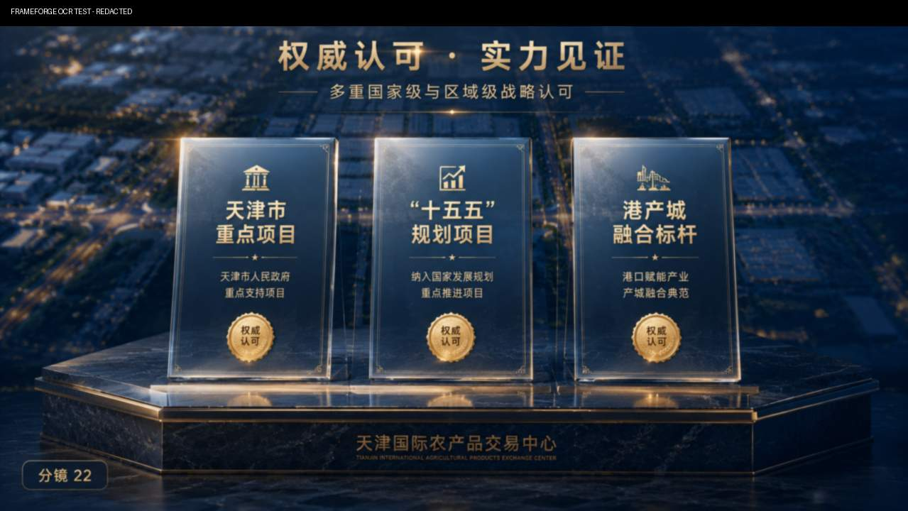 | 4.0秒 | 资质文件 | MG+甲方文件 | - | - | 100% |  | 以标杆之姿，立时代潮头！ | 规划项目港产城融合标杆三张金色资质卡片并列飞出
篇章二：规模定位·时代枢纽-镜头8 | 24 | 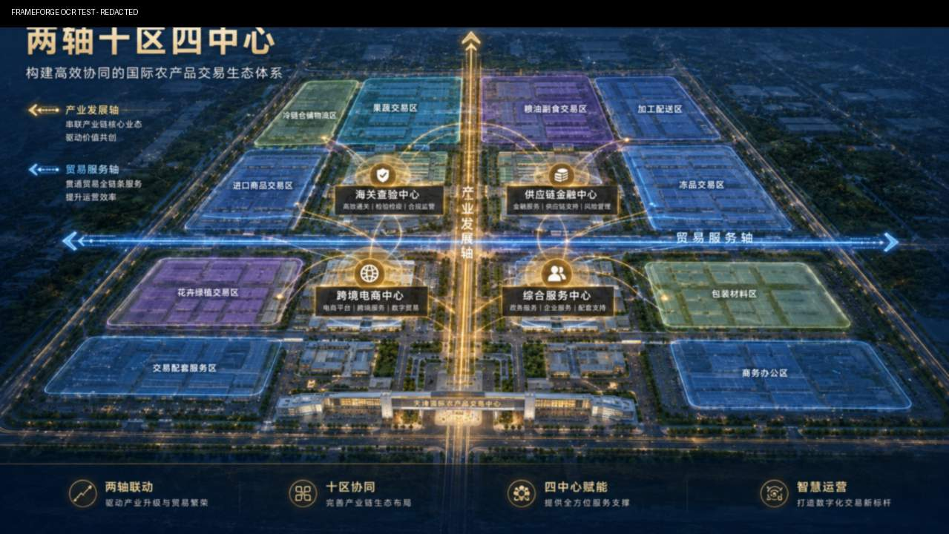 | 4.0秒 | 园区轴测图-分区进入 | MG | 大全景 | - | 75% | 矢量地图+MG动画 | 园区规划“两轴十区四中心” | 园区总平画线动画，两轴优先出现，再出现“十大交易区”与“四大配套中心”分区色块 | 【三维总平动画】跨境贸易发展轴两条金色主线延伸；十大交易区四大配套中心模块依次点亮，形成完整园区版图
 | 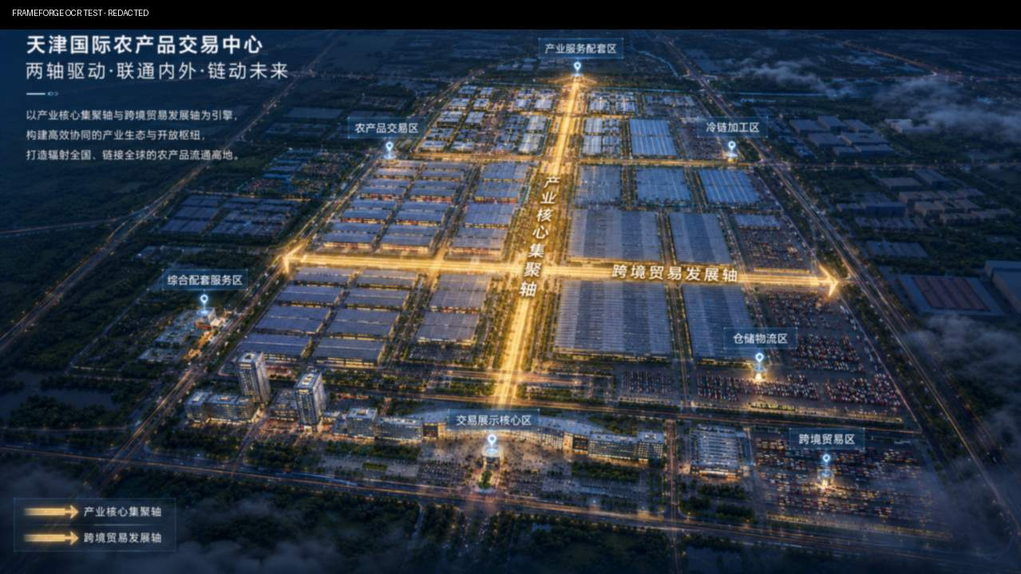 25 |  | 5.0秒 | 园区轴测图-两轴生长 | MG | 大全景 | - | 75% | 矢量地图+MG动画 | 产业轴集聚全业态，贸易轴打通全球通道 | “由近及远独立延伸，串联产业组团。“跨境贸易发展轴”独立亮起并向全球通道方向延伸，与产业轴形成“两轴”结构。
 | 26 | 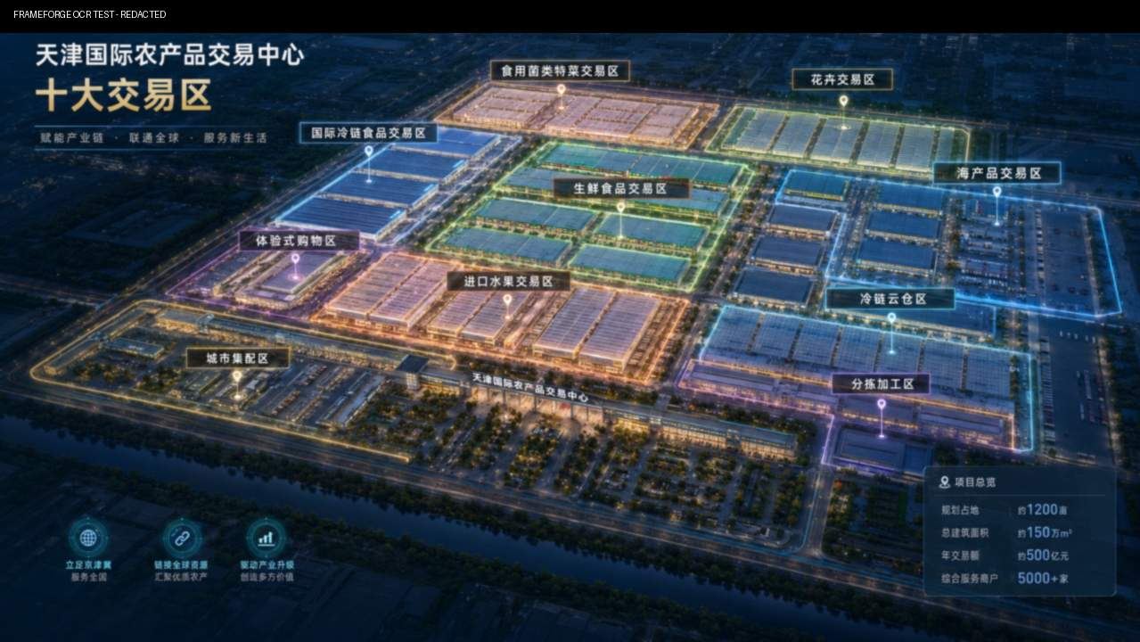 | 4.0秒 | 园区轴测图-空间布局 | MG | 大全景 | - | 75% | 矢量地图+MG动画 | 每一寸土地承载产业梦想！ | 十大交易区按照园区空间顺序逐块点亮，分区色块建筑轮廓与标签一一对应。
篇章三：业态布局·一站式采购-镜头9 | 27 |  | 3.0秒 | 生鲜区外部 → 卸货月台 | 实拍 | 中景 | 横移 | 75% | 实拍视现场情况定，不满足则换表现形式。 | 十大交易区，全品类覆盖 | 生鲜蔬菜交易区卸货月台，一辆满载蔬菜的大车驶入并停靠 | 【三维+实拍】生鲜蔬菜杂粮交易大厅，大车装卸月台繁忙作业，成筐蔬菜码放整齐
 | 28 | 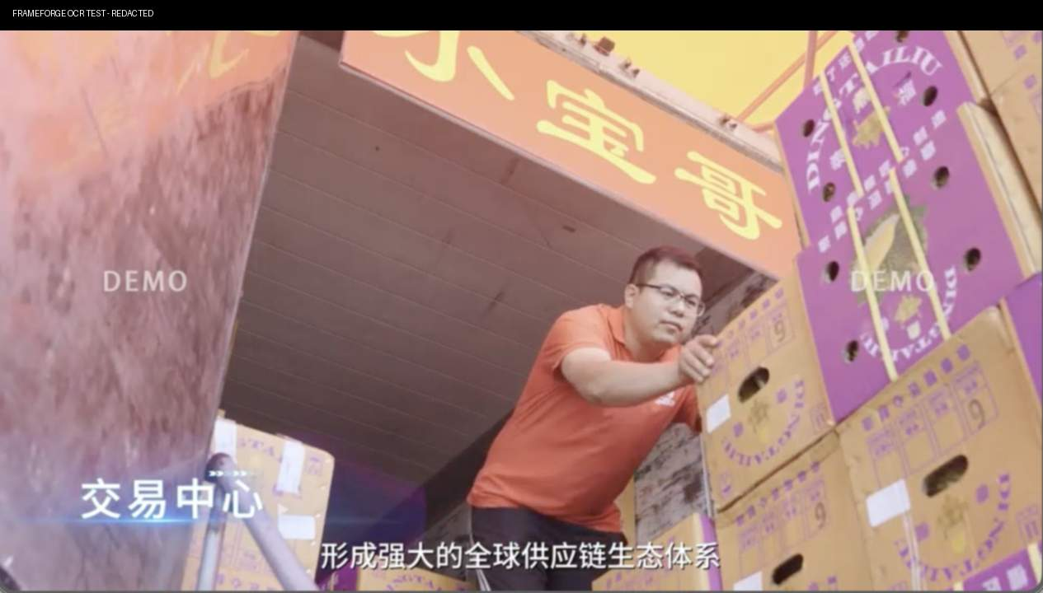 | 3.0秒 | 生鲜区外部 → 卸货月台 | 实拍 | 中景 | 跟随 | 75% | 实拍视现场情况定，不满足则换表现形式。 | 生鲜蔬菜杂粮一站式集采； | 工人从货车上搬下一筐蔬菜；周围成筐蔬菜码放整齐
 | 29 | 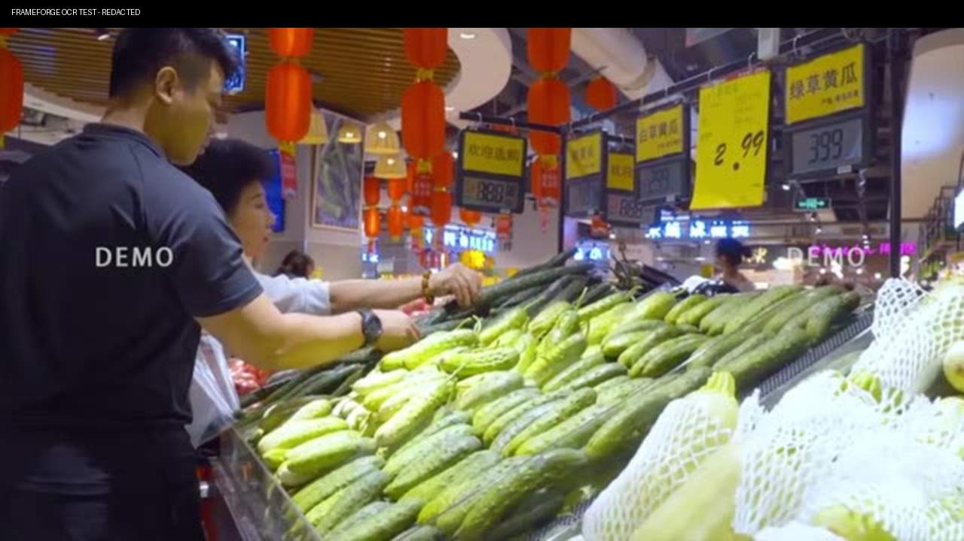 | 1.5秒 | 蔬菜交易大厅 | 实拍 | 中近景 | 小幅推近 | 75% | 实拍视现场情况定，不满足则换表现形式。 | 音乐承接 | 蔬菜交易大厅内，采购商拿起蔬菜检查品相；前景蔬菜摊
篇章三：业态布局·一站式采购-镜头10 | 30 | 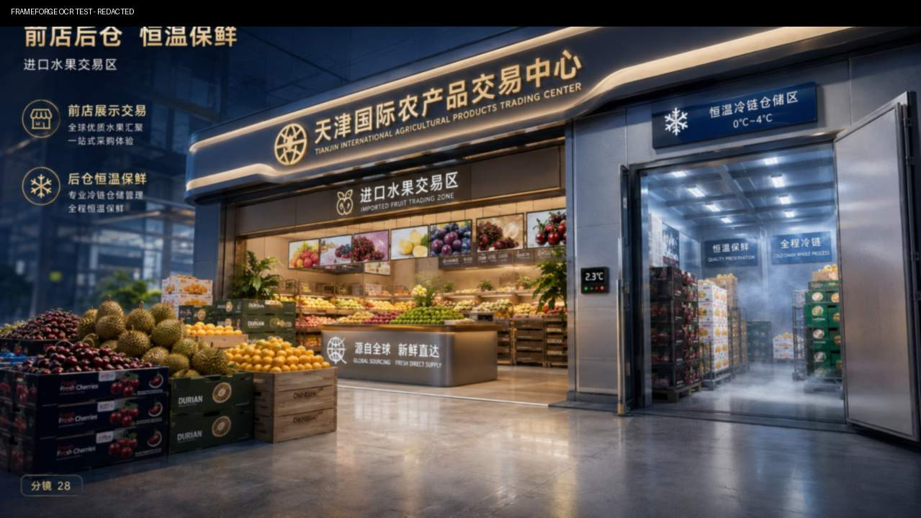 | 4.0秒 | 水果区商铺 → 恒温小冷库 | 实拍 | 中景 | 横移 | 75% | 实拍视现场情况定，不满足则换表现形式。 | 进口水果恒温保鲜前店后仓一体化 | 进口水果交易区前店后仓商铺门口 横移 | 【三维渲染】前店后仓商铺立面→分区恒温小冷库→进口鲜果展厅，车厘子榴莲柑橘陈列精美
 | 31 | 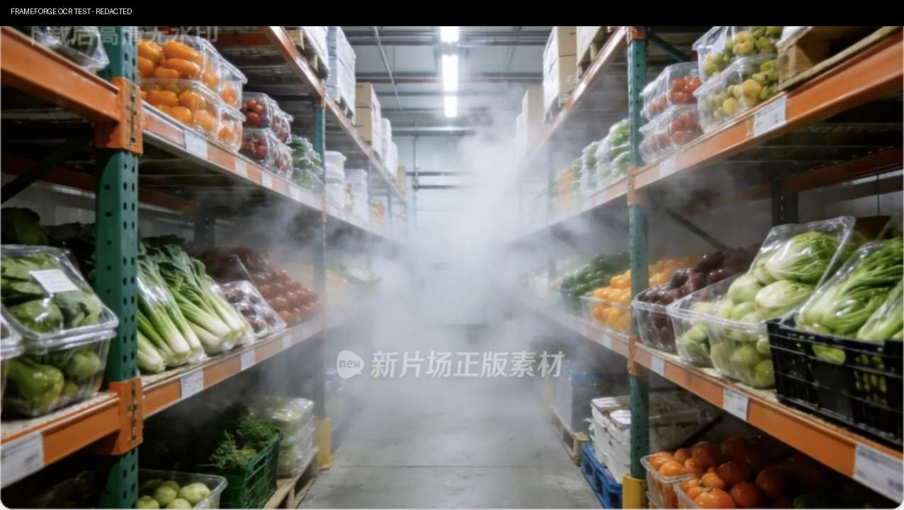 | 1.5秒 | 水果区商铺 → 恒温小冷库 | 实拍 | 中近景 | 前推 | 75% | 实拍视现场情况定，不满足则换表现形式。 | 音乐承接 | 正分区恒温小冷库门打开，冷气轻涌，内部果箱按品类整齐码放。 |  | https://stock.xinpianchang.com/footage/details/VVnL1kAEwpdnrsd.html
 | 32 | 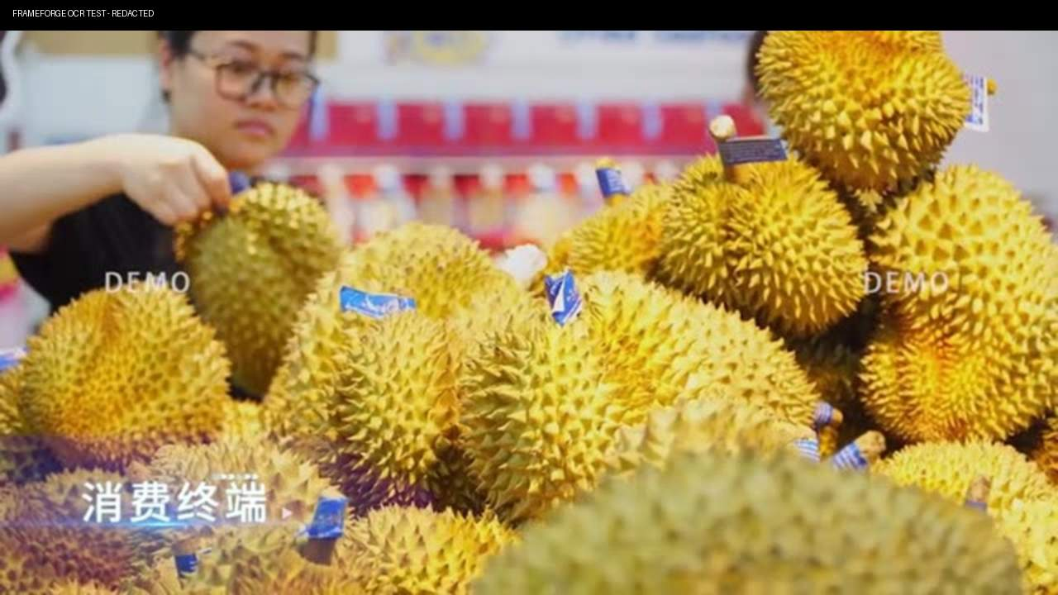 | 1.5秒 | 鲜果陈列 | 实拍 | 特写 | 横移 | 75% | 实拍视现场情况定，不满足则换表现形式。 | 音乐承接 | 进口鲜果展厅 |  | https://stock.xinpianchang.com/footage/details/WsPLNHQncylN0Pb.html
篇章三：业态布局·一站式采购-镜头11 | 33 |  | 4.0秒 | 冻品冷库外部 → 冻品仓内 | 实拍 | 远景 | 前推 | 75% | 实拍视现场情况定，不满足则换表现形式。 | 冻品海产分温区锁鲜，冷链科技赋能 | 低温冷库外立面与冷链装卸月台，冷库门冷雾 | 【三维+实拍】低温冷库外立面→水产鲜活交易大厅，活鱼跳跃→冷链装卸月台，叉车穿梭
 | 34 | 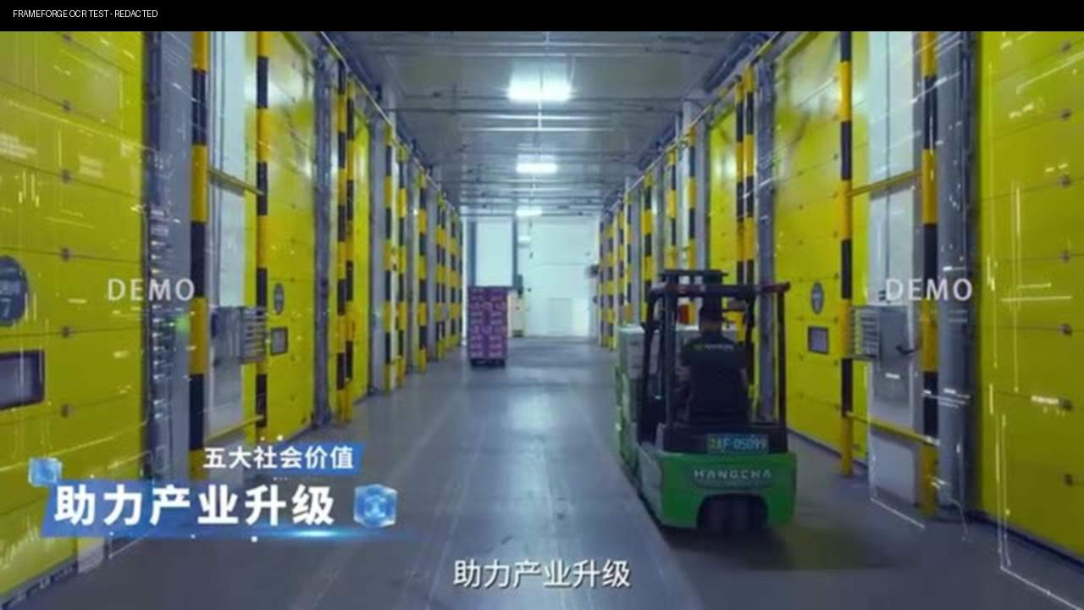 | 1.5秒 | 叉车穿梭货架 | 实拍 | 近景 | 跟随 | 75% | 实拍视现场情况定，不满足则换表现形式。 | 音乐承接 | 叉车第一视角 仓内，叉车穿梭货架并移出一托盘冻品
 | 35 | 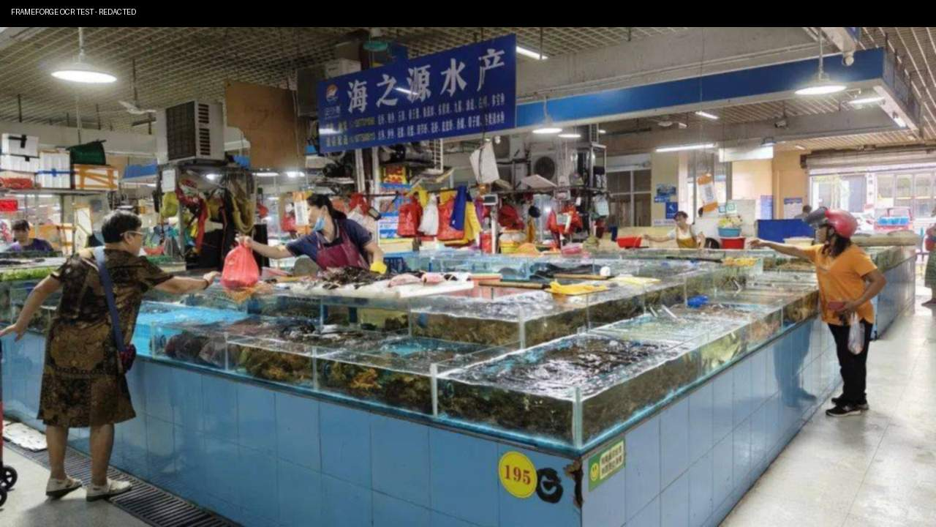 | 1.5秒 | 鲜活水产大厅 | 实拍 | 微距 | 固定 | 75% | 实拍视现场情况定，不满足则换表现形式。 | 音乐承接 | 水产鲜活交易大厅，鱼在水箱内游动
篇章三：业态布局·一站式采购-镜头12 | 36 | 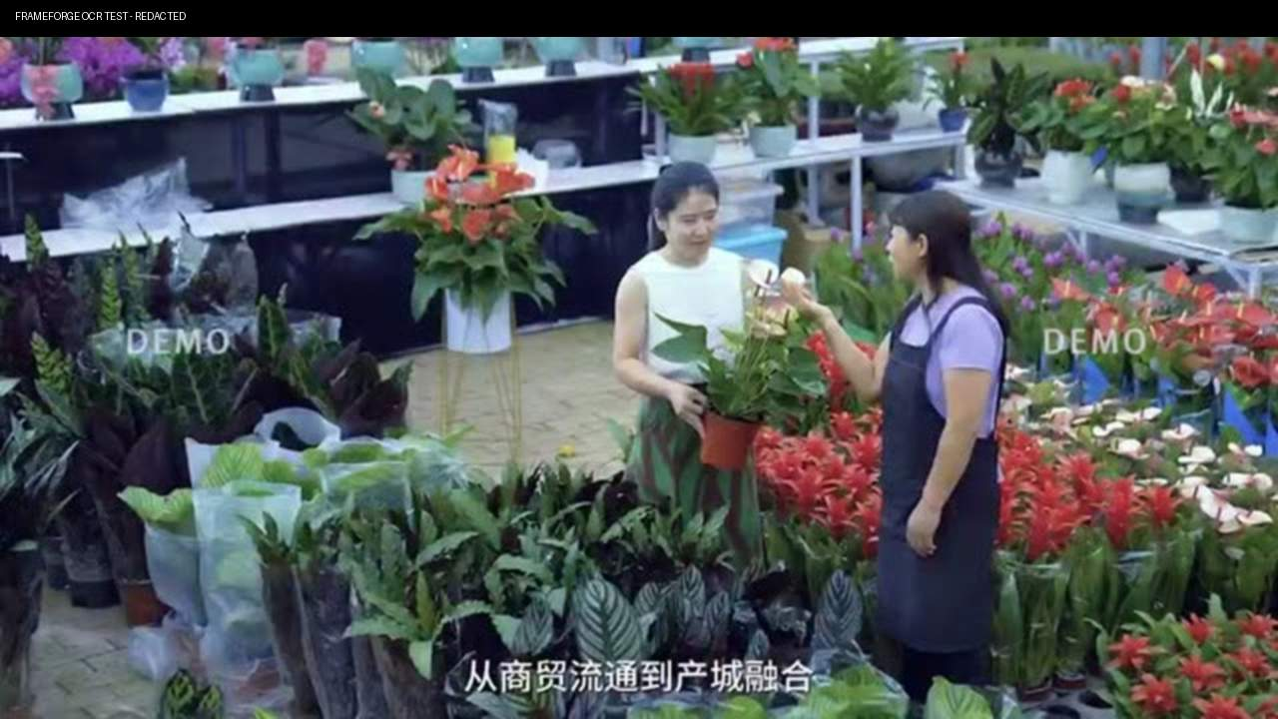 | 4.0秒 | 花卉大棚 → 花卉货品 | 实拍 | 微距 | 前推 | 75% | 实拍视现场情况定，不满足则换表现形式。 | 花卉绿植四季如春，点亮城市诗意。 | 温室花卉展厅大全景 微雾 | 【三维渲染】温室花卉展厅，玫瑰百合绿植错落有致，阳光透过玻璃穹顶洒落
 | 37 | 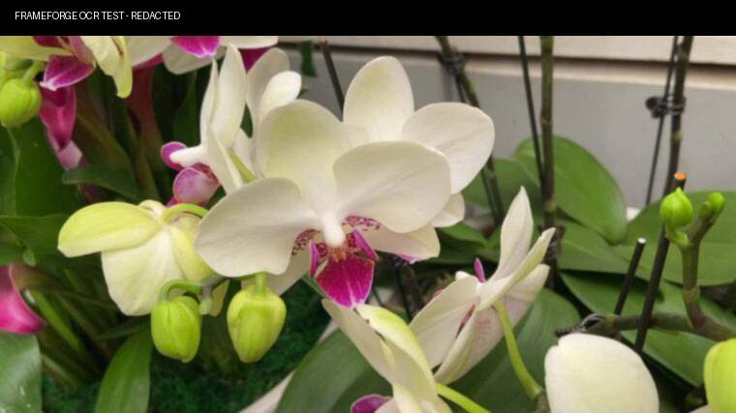 | 1.5秒 | 冷链云仓外部 → 立体货架通道 | AE模版+UI素材 | 大全景 | 上移 | 75% | 实拍视现场情况定，不满足则换表现形式。 | 音乐承接 | 单组鲜花，花瓣水珠清晰
篇章三：业态布局·一站式采购-镜头13 | 38 | 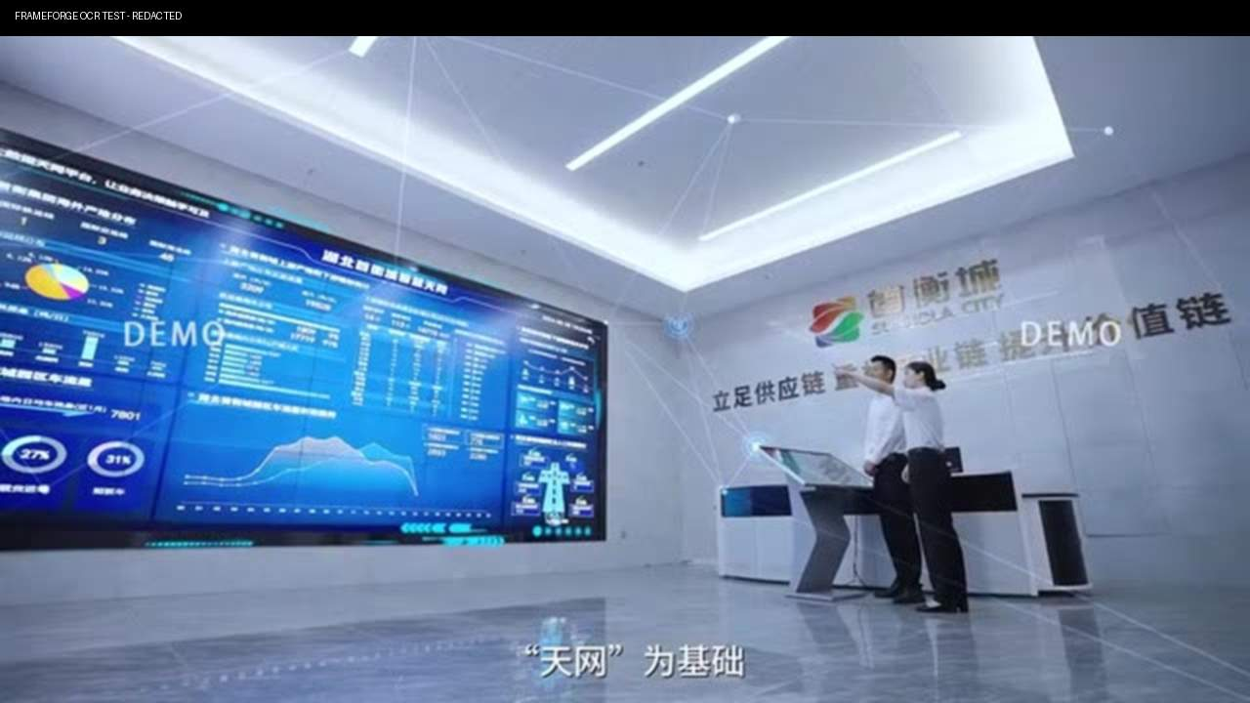 | 4.0秒 | 冷链云仓外部 → 立体货架通道 | AE模版+UI素材 | 近景 | 跟随 | 75% | 实拍视现场情况定，不满足则换表现形式。 | 智慧冷链云仓24小时恒温溯源。 | 温度控数据大屏 | 智慧冷链云仓全景 【三维+实拍】四层冷库全景拉升→智能叉车立体货架穿梭→温度监控大屏数据流动→食品溯源二维码扫描
 | 39 | 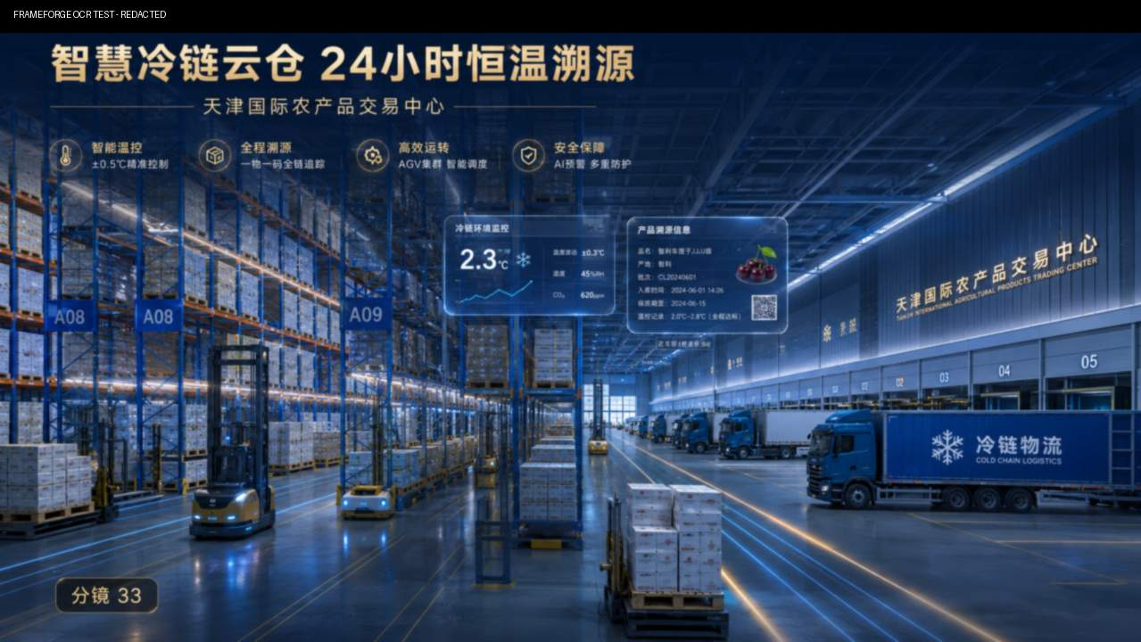 | 1.5秒 | 温控与溯源 | AE模版+UI素材 | 特写 | 固定 | 75% | 实拍视现场情况定，不满足则换表现形式。 | 音乐承接 | 货架素材+UI温控素材 |  | https://stock.xinpianchang.com/footage/details/EYBCQMPrL81kgH3.html https://stock.xinpianchang.com/footage/details/HUcuTgutftiKs.html
 | 40 | 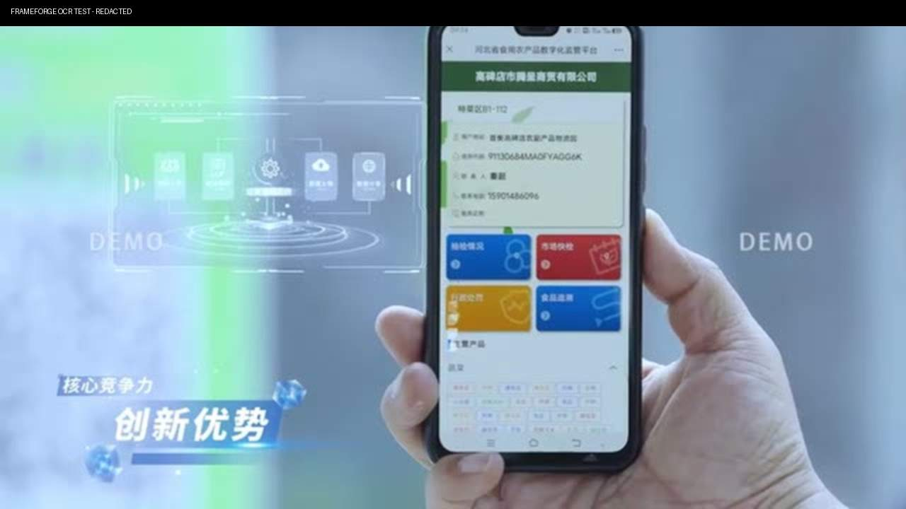 | 1.5秒 | 温控与溯源 | 素材+UI素材 | 中景 | 固定 | 75% | 实拍视现场情况定，不满足则换表现形式。 | 音乐承接 | 手特写 工作人员扫描一箱货物的食品溯源二维码，温控与溯源信息弹出 ui
 | 41 | 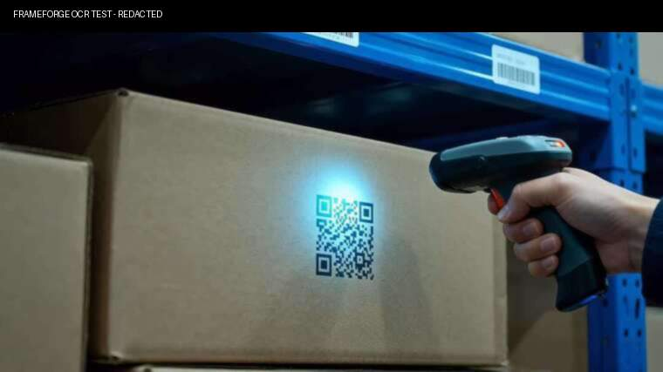 | 1.5秒 | 干副粮油区域 | AE模版+实拍 | 全景 | 横移 | 75% | 实拍视现场情况定，不满足则换表现形式。 | 音乐承接 | 侧 工作人员扫描一箱货物的食品溯源二维码，温控与溯源信息弹出 ui |  | https://stock.xinpianchang.com/footage/details/Ga6BRfJhNMijbTL.html
篇章三：业态布局·一站式采购-镜头14 | 42 | 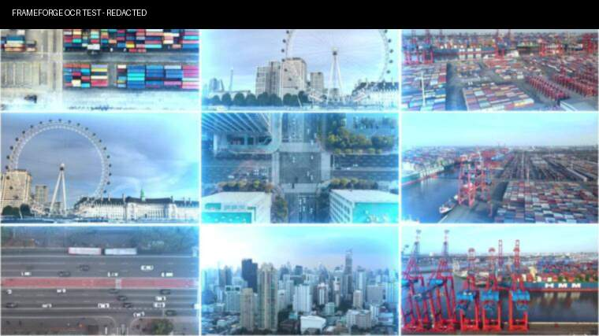 | 13.5秒 | 十大交易区 | AE模版+素材 | - | - | 100% |  | 国际冷链食品体验式购物进口水果生鲜食品食用菌特菜花卉海产品冷链云仓城市集配分拣加工十大特色产品区， | AE模版矩阵，多个画面同屏 | 【三维+实拍】十个区特效包装展示
 | 43 |  | 1.5秒 |  | 素材 | 中景 | 横移 | 100% |  | 从田间到餐桌，一路鲜行！ | 田野画面
 | 44 |  | 1.5秒 |  | 素材 | 中景 | 推 | 100% |  | 从田间到餐桌，一路鲜行！ | 餐桌画面
 | 45 | 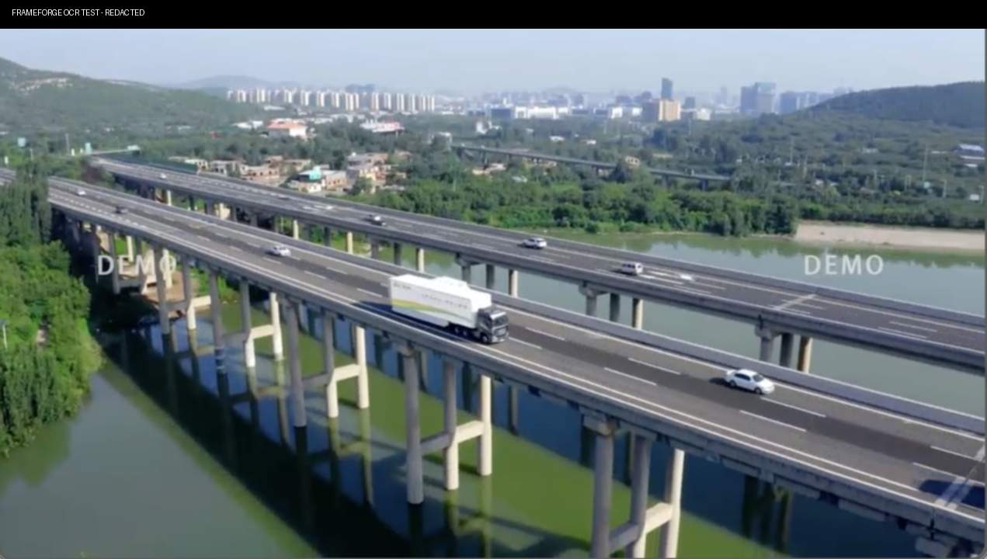 | 1.5秒 |  | 素材 | 中景 | 固定 | 100% |  | 从田间到餐桌，一路鲜行！ | 卡车在路上行驶
篇章三：业态布局·一站式采购-镜头15 | 46 |  | 3.0秒 | 查验中心外部 → 智能查验通道 | 实拍/3D | 全景 | 前移 | 25% |  | 四大配套中心，全链赋能 | 查验中心与查验月台全景，一辆进口冷链货车驶入停在查验位；工作人员工作指挥停车 | 【三维】保税仓储区→智能通关通道→查验月台→报关窗口，货物快速流转
 | 47 | 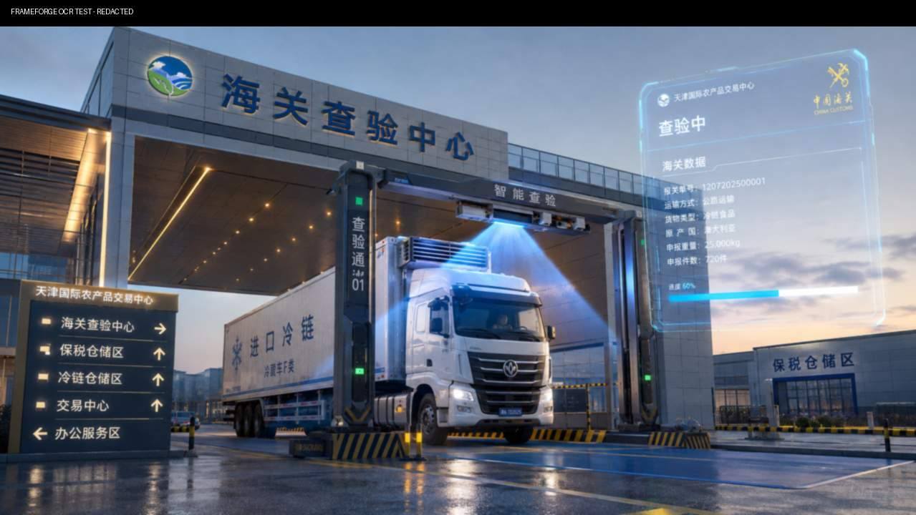 | 2.5秒 | 查验中心外部 → 智能查验通道 | 实拍/3D+UI素材 | 中景 | 固定 | 25% |  | 查验一站式报关， | 正侧 货物通过智能查验/扫描设备， 进入时 透视勾线扫描机器 扫描光线完成一次检测，ui界面同步显示查验信息。
 | 48 | 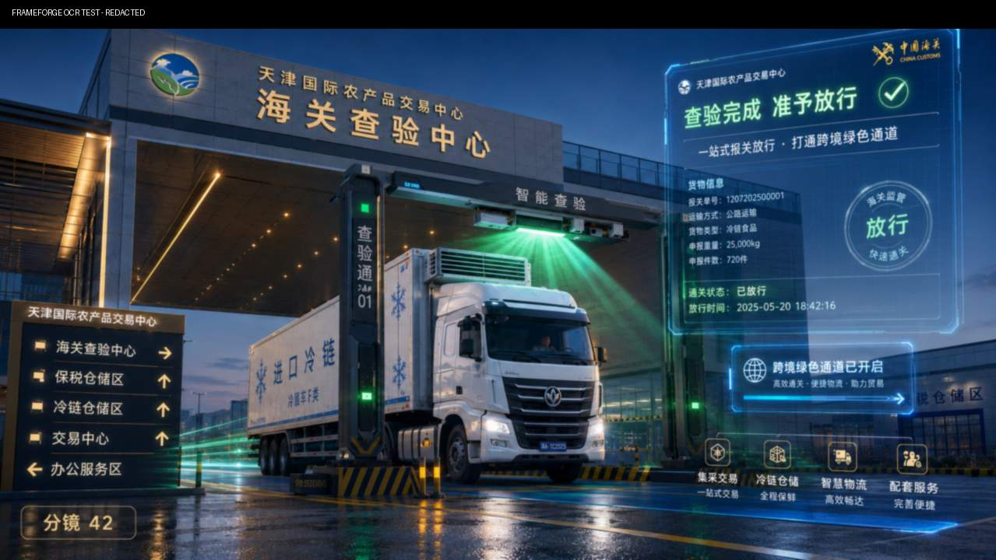 | 2.5秒 | 通关放行 | 实拍/3D+UI素材 | 中景 | 跟随 | 25% |  | 打通跨境绿色通道； | 正 仰拍 查验完成后闸机绿灯亮起，冷链车辆驶离查验月台
 | 49 |  | 1.5秒 | 通关放行 | 素材 | 中景 | 跟随 | 25% |  | 音乐承接 | 冷链车辆在路上行驶 |  | https://stock.xinpianchang.com/ae/details/BdcqlM5RQ8c7M.html
篇章三：业态布局·一站式采购-镜头16 | 50 | 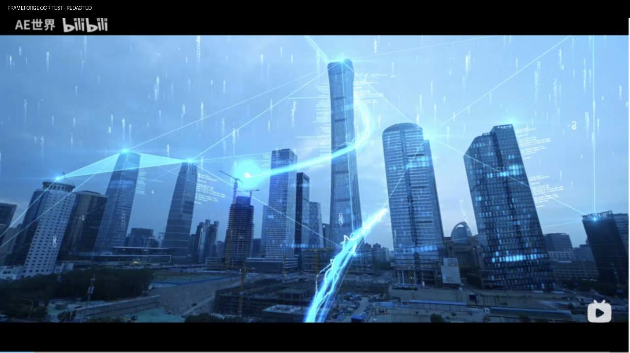 | 2.5秒 | 供应链金融中心 | AE模版+UI素材 | 大全景 | 环绕 | 100% |  | 供应链金融活水浇灌沃土， | 航拍cbd 数字与线条发散 互相连接 | 【实拍+虚拟】金融办公大楼外观→银行大厅→授信结算系统界面动画→商户签约画面
 | 51 | 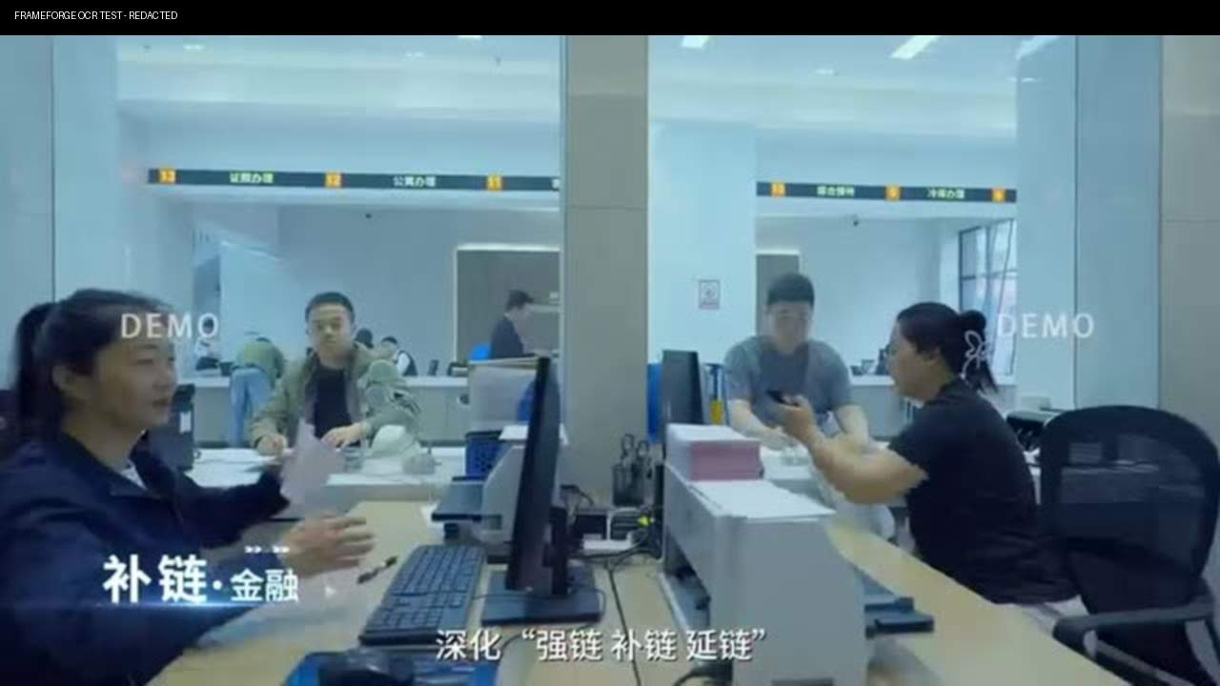 | 2.5秒 | 服务柜台 | 素材 | 中景 | 前移 | 100% |  | 让奋斗者扎根生长； | 45侧 商户与工作人员面对面交流 服务柜台
 | 52 | 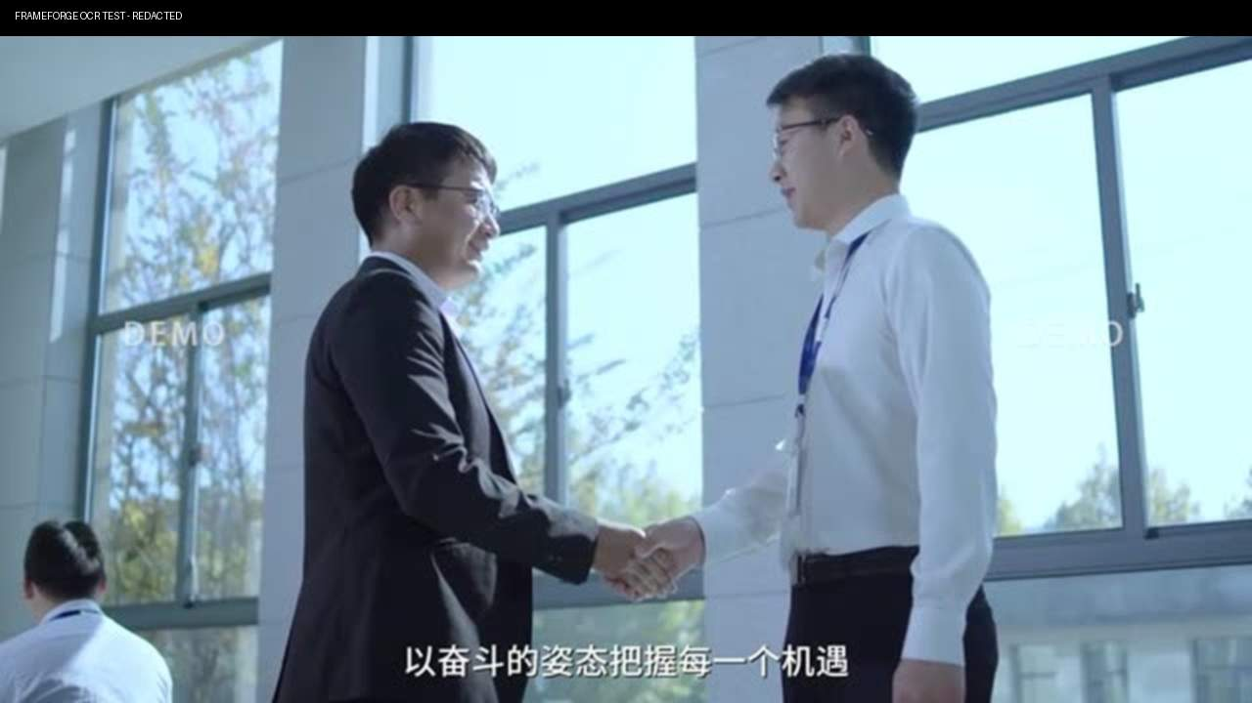 | 1.5秒 | 授信结算界面 | 素材 | 中景 | 前移 | 100% |  | 音乐承接 | 商户签约画面 |  | https://stock.xinpianchang.com/footage/details/BbSf9Wq87MXwLB.html
篇章三：业态布局·一站式采购-镜头17 | 53 | 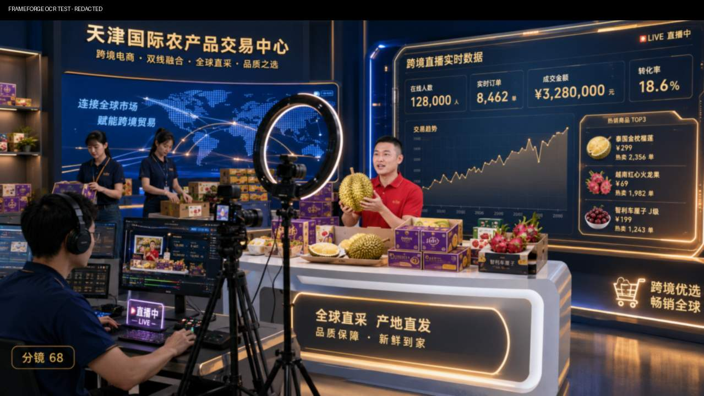 | 2.0秒 | 跨境电商直播间 | AE模版+UI素材 | 远景 | 前推 | 75% |  | 跨境电商双线融合， | 暗场 直播展厅大全景，主播站在直播台前讲解商品，灯光商品陈列与拍摄设备共同建立直播场景。 | 【实拍】多场景直播展厅，主播带货→线上交易数据大屏实时跳动→跨境包裹分拣
 | 54 | 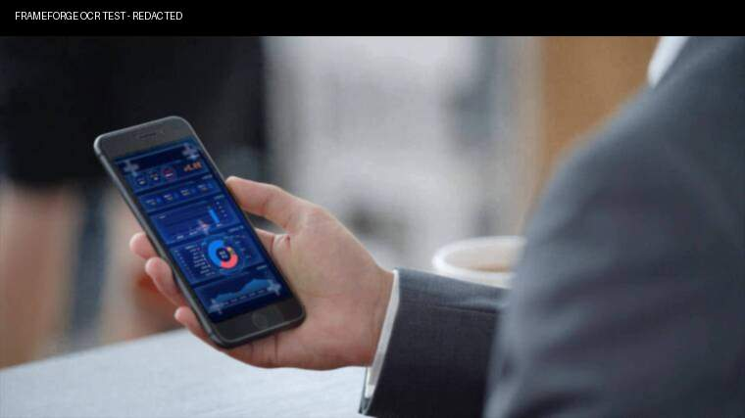 | 1.5秒 | 跨境电商直播间 | AE模版+UI素材 | 特写 | 前推 | 75% |  | 开启流通无限可能； | 主播手机屏幕特写 不停刷礼物 外语评论 |  | https://stock.xinpianchang.com/ae/details/BOHvIrZixpwO3j.html https://stock.xinpianchang.com/ae/details/Drylspk9c15GMR.html
 | 55 | 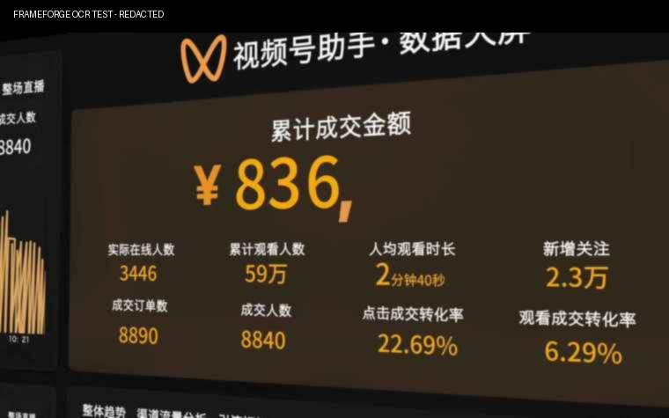 | 1.5秒 | 在线交易数据 | AE模版+UI素材 | 中景 | 推 | 75% |  | 音乐承接 | 线上交易数据大屏实时跳动
 | 56 | 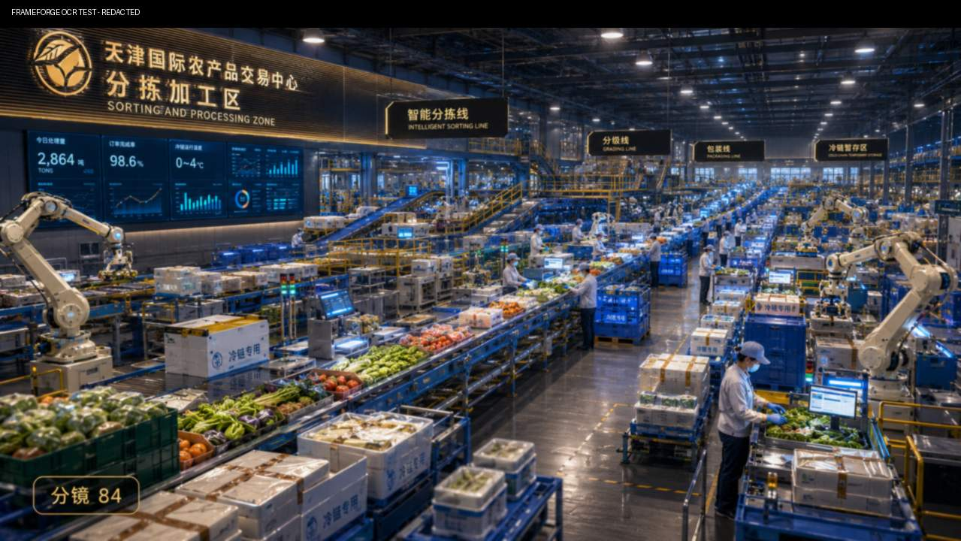 | 1.5秒 | 包裹分拣 | 素材 | 中景 | 拉出 | 100% |  | 音乐承接 | 跨境包裹分拣
篇章三：业态布局·一站式采购-镜头18 | 57 | 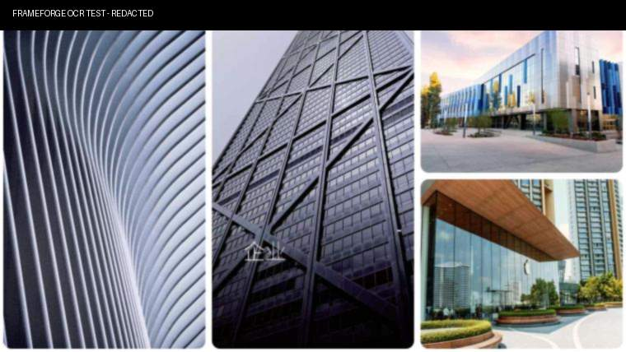 | 4.0秒 | 素材场景二分 | 素材 | - | - | 100% |  | 综合服务集溯源公寓商超于一体， | 二分 人才公寓大堂，进入并办理入住 商超 购物场景柜台侧近景 | 【混剪】大数据溯源中心→人才公寓→总部办公→酒店商超→客服大厅，人流穿梭
 | 58 | 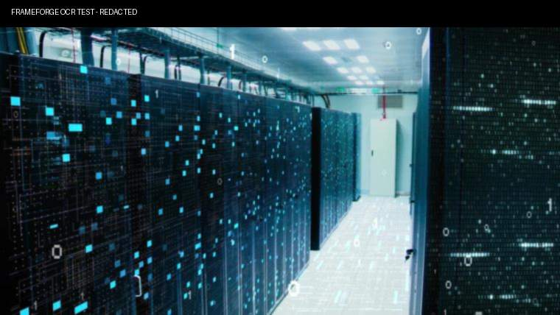 | 1.5秒 | 服务器机房 | 素材 | 中景 | 前移 | 100% |  | 全周期赋能 | 服务器机房特写 数据流动 ui弹窗滚动数据 |  | https://isp.xpccdn.com/isp/ksyun/stock/fb47f888-8cd5-48bc-8768-710e22d60f06.jpg@style@stock08
 | 59 | 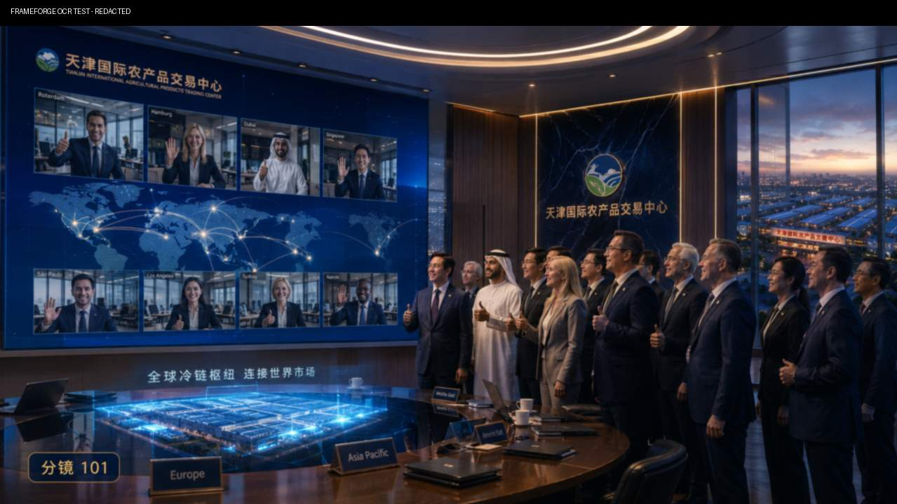 | 1.5秒 | 总部办公室会议 | AE模版+UI素材 | - | - | 100% |  | 音乐承接 | 会议场景 外国人会议近景
 | 60 | 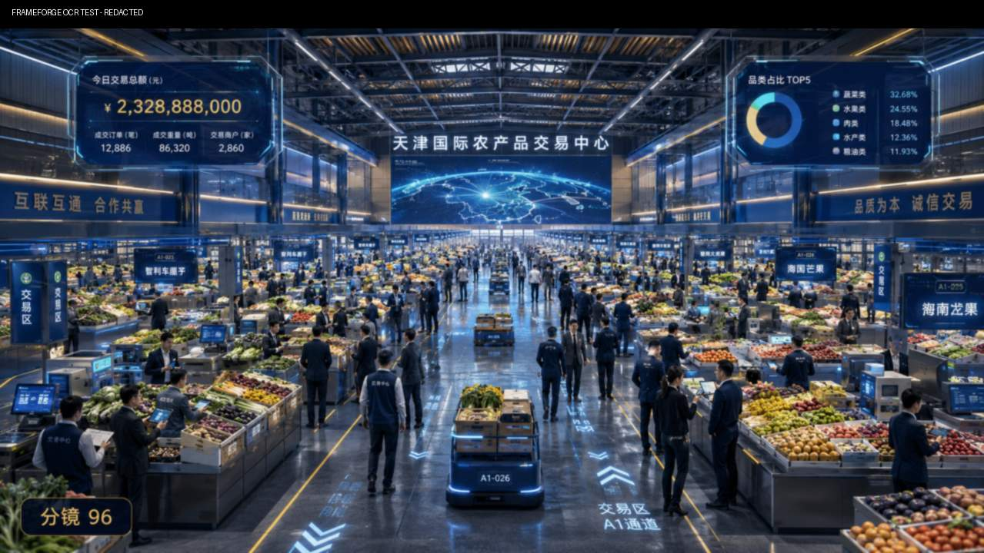 | 2.5秒 | 客服大厅 | 实拍 | 大全景 | 环绕 | 100% |  | 世界无界，机遇汇聚！ | 客服大厅，人流穿梭
篇章三：业态布局·一站式采购-镜头19 | 61 | - | 7.5秒 | 素材混剪 | 素材 |  |  |  |  | （音乐主导，旁白留白，以画面节奏传递信息） | 【混剪】十大交易区四大中心镜头快速串联，人流货车商户交易动态合成，形成繁忙产业图景 | 【混剪】十大交易区四大中心镜头快速串联，人流货车商户交易动态合成，形成繁忙产业图景
篇章四：民生使命·与时代同行-镜头20 | 62 | 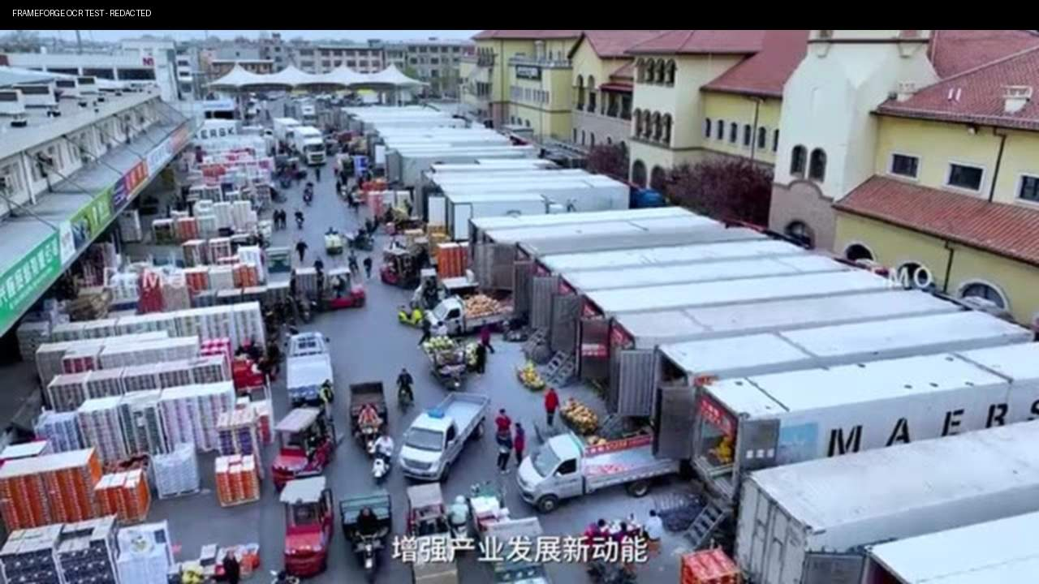 | 2.0秒 | 菜市场 | 素材 |  |  |  |  | 立足大局， | 城乡菜市场开门 中景 | 【实景】河北城乡菜市场，清晨摊主卸货；社区超市货架补货；老人挑选新鲜果蔬；孩子捧着水果欢笑；家庭餐桌热气腾腾
 | 63 | 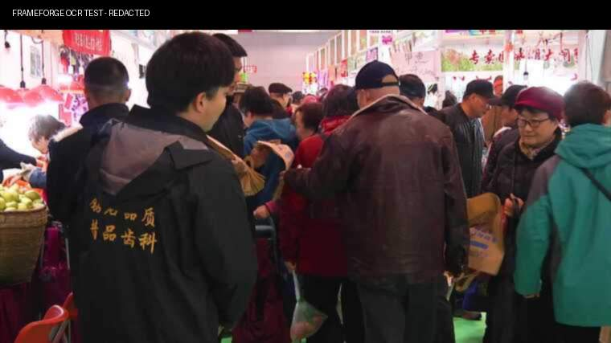 | 2.0秒 | 菜市场 | 素材 |  |  |  |  | 稳定菜篮子果盘子，筑牢民生保障 | 市场灯光与晨雾 人挤人全景
 | 64 | 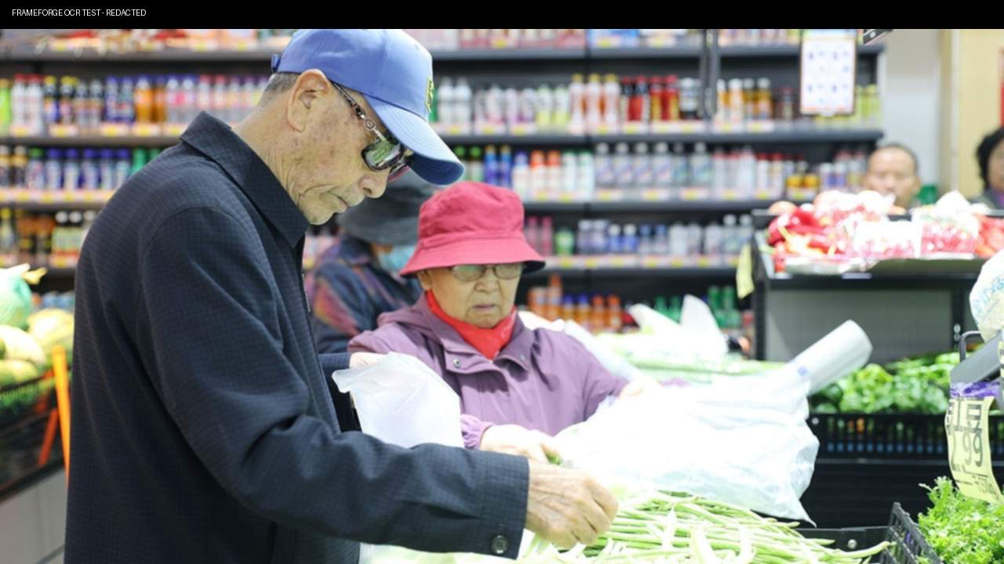 | 2.0秒 | 菜市场 | 素材 | 近景 | 固定 |  |  | 稳定菜篮子果盘子，筑牢民生保障 | 老人挑选新鲜果蔬
 | 65 | 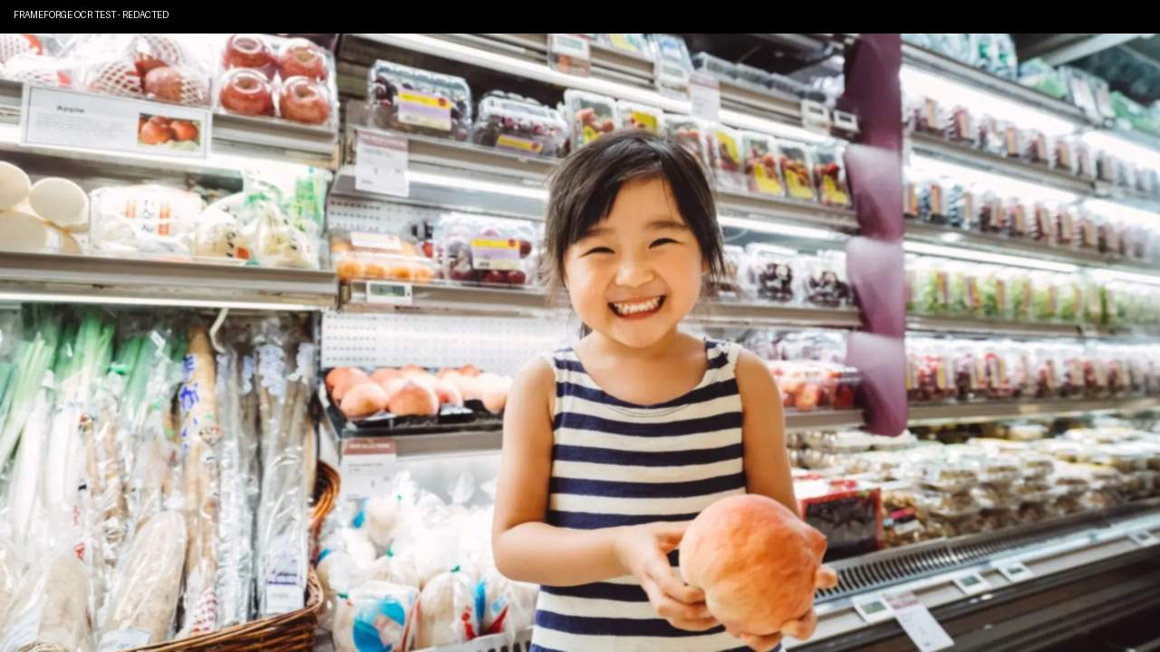 | 2.5秒 |  | 素材 | 近景 | 固定 |  |  | 这是千万家庭餐桌上的幸福与安心！ | 孩子露出笑容
 | 66 |  | 2.5秒 | 家庭餐桌 | 素材 | 近景 | 前移 |  |  | 这是千万家庭餐桌上的幸福与安心！ | 小区素材
篇章四：民生使命·与时代同行-镜头21 | 67 | 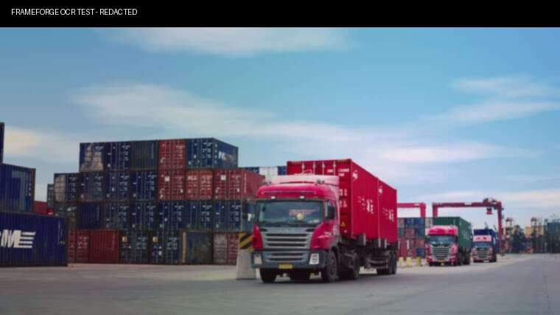 | 2.5秒 | 港码头 | 素材 | 近景 | 跟随 | 100% |  | 践行港产城深度融合， | 码头桥吊将一个集装箱落到运输车 | 【视频特效】港口集装箱吊装入车→驶入园区保税仓→加工分拣→冷链车出发→全城配送网络点亮→城市夜景繁华 | https://stock.xinpianchang.com/footage/details/YNwcZhnDq9H0Za.html https://stock.xinpianchang.com/footage/details/Oagg3EjpdwT66ZM.html
 | 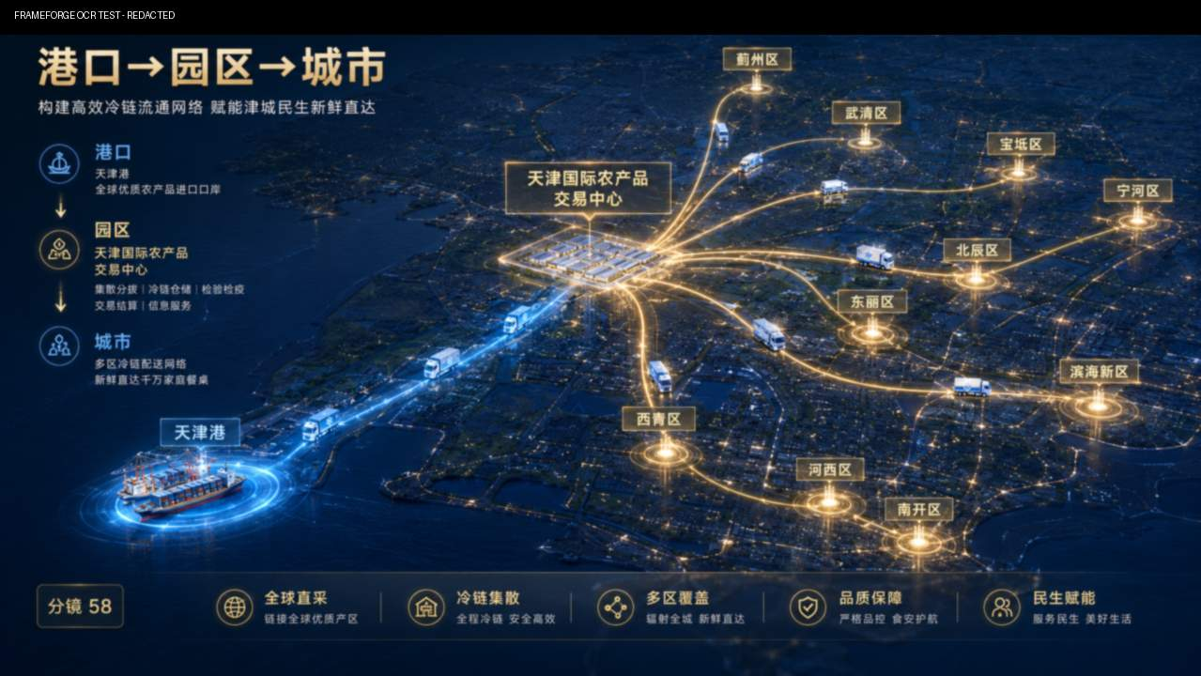 68 |  | 5.5秒 | 配送网络 | MG | 全景 | 固定 | 100% |  | 以港口聚产业以产业兴城市以城市强港口 | 港口—园区—城市，全城配送网络点亮
 | 69 |  | 2.0秒 | 城市 | 素材 | 全景 | 跟随 | 100% |  | 三位一体，构建标杆。 | 冷链配送车在路上行驶
 | 70 |  | 2.0秒 | 城市 | 素材 | 全景 | 前推 | 100% |  | 三位一体，构建标杆。 | 城市夜景繁华
篇章四：民生使命·与时代同行-镜头22 | 71 |  | 2.5秒 | 全球地图 | AE模版+MG | 全景 | 前推 | 75% | 全球地图模版，不符合则换素材 | 融入国内国际双循环， | 从向外延伸示意线路，沿线节点依次点亮。 | 【视频特效】地球旋转，线路点亮→经济走廊发光→穿越→海运航线交织→全球生鲜汇聚→农产走向世界
 | 72 |  | 3.5秒 | 全球地图 | AE模版+MG | 全景 | 前推 | 75% | 全球地图模版，不符合则换素材 | 链接与走廊， | 经济走廊方向独立发光，高亮与之间的北向连接。
 | 73 |  | 2.0秒 |  | 素材 | 全景 | 前推 | 100% |  | 进口全球生鲜，输出农产 | 货运列车 穿过画面
 | 74 |  | 2.0秒 | 火车轨道 | 素材+MG | 全景 | 前推 | 100% |  | 进口全球生鲜，输出农产 | 铁路航拍 上移 铁路沿线叠加轻量光流，表现陆路国际通道。
 |  75 |  | 4.0秒 | 全球地图 | AE模版+MG | 全景 | 前推 | 75% | 全球地图模版，不符合则换素材 | 双向奔赴，大国枢纽担当！ | 海运航线与海外光线从世界各地汇聚
篇章四：民生使命·与时代同行-镜头23 | 76 |  | 3.5秒 | 商户装车 | 素材 | 近景 | 推 | 100% |  | 产业价值与民生温度共生共存。 | 商户清晨装车露出笑容 | 【实拍】商户清晨装车露出笑容；市民选购满意点头；人才公寓年轻人拎包入住；园区食堂老人安心用餐；夕阳下园区灯火初上
 | 77 |  | 2.0秒 | 市民选购 | 素材 | 中景 | 横移 | 100% |  | 我们不仅建造一座市场， | 市民选购满意点头
 | 78 |  | 2.0秒 | 人才公寓入住 | 素材 | 中景 | 跟拍 | 100% |  | 更守护一种生活； | 人才公寓年轻人拎包入住
 | 79 |  | 2.0秒 | 园区食堂 | 实拍/3D | 全景 | 固定 | 25% | 现场条件满足则实拍，否则做3D | 更传递一份温情。 | 园区食堂全景
 | 80 |  | 5.0秒 | 园区夕阳 → 园区灯火初上 | 实拍/3D | 大全景 | 上升 | 25% | 现场条件满足则实拍，否则做3D | 这是产业人的初心，更是奋斗者的荣光！ | 园区日转夜延时
篇章五：未来可期·共赢未来-镜头23 | 81 |  | 5.0秒 | 园区大门车流 | 实拍/3D | 全景 | 推 | 25% | 现场条件满足则实拍，否则做3D | 未来，这里将形成千亿级跨境农产品产业集群， | 园区航拍，黄昏时分，园区灯火次第点亮，门口车流延时 | 【3D渲染】黄昏时分，园区灯火次第点亮；车流如织，商铺通明；交易大厅人流涌动；航拍拉升，整片产业新城在暮色中璀璨如星河
 | 82 |  | 3.5秒 | 交易大厅 | 实拍/3D | 全景 | 环绕 | 25% | 现场条件满足则实拍，否则做3D | 成为全新增长极 | 园区航拍，交易大厅人流涌动
 | 83 |  | 4.0秒 | 产业新城鸟瞰 | 素材 | 大全景 | 上移 | 100% | 现场条件满足则实拍，否则做3D | 一座产业新城蓄势喷薄！ | 城市灯光
篇章五：未来可期·共赢未来-镜头25 | 84 |  | 4.5秒 | 项目调研现场 | 素材 | 中景 | 跟随 | 100% |  | 立足协同港产城融合双示范， | 考察团在项目现场边行走边听讲解，调研人员讲解者与项目背景同框，表现政企调研交流。 | 【实拍+虚拟】考察团调研交流；商户代表签约握手；国内外贸易商举杯洽谈；全球合作伙伴视频连线；笑脸合集
 | 85 |  | 3.0秒 | 签约现场 | 素材 | 近景 | 固定 | 100% |  | 依托港与衡供应链， | 商户代表完成签约后交换文件并握手，现场掌声与双方表情完整呈现合作落地。 |  | https://stock.xinpianchang.com/footage/details/V53dSghuNkg14Eo.html
 | 86 |  | 1.5秒 | 视频连线会议 | AE模版+素材 |  |  |  |  | 铸就北方农产品贸易新高地， | 全球合作伙伴视频连线会议
 | 87 |  | 1.5秒 | 贸易洽谈 | 素材 |  |  |  |  | 铸就北方农产品贸易新高地， | 国内外贸易商 围桌举杯 欢呼
 | 88 |  | 3.5秒 | 群像块切 |  |  |  |  |  | 奏响对外开放强音！ | 商户贸易伙伴与企业代表群像快切
篇章五：未来可期·共赢未来-镜头26 | 89 |  | 4.0秒 | 园区主路 → 项目主入口 | 实拍/3D | 全景 | 环绕 | 100% |  | 把握时代风口，共启产业新篇！ | 园区入口延时 | 【三维】镜头穿越繁华园区，缓缓推向主入口大门；项目LOGO全屏定格，光芒四射；合作热线项目地址双联合标识依次浮现；最后全屏金色粒子汇聚成Slogan
 | 90 |  | 2.5秒 | 项目LOGO/名称 | MG/AE模版 |  | 拉出 | 100% | 如需要复杂发光特效则使用ae模版 | 国际农产品交易中心， | logo动画
 | 91 |  | 6.5秒 | 招商信息页 | MG |  |  |  | 如需要复杂发光特效则使用ae模版 | 诚邀商户金融机构全球伙伴携手同行 | 招商信息动画
 | 92 |  | 7.0秒 | 最终Slogan | MG |  |  |  | 如需要复杂发光特效则使用ae模版 | 共赢千亿产业未来，共铸时代不朽丰碑！ | Slogan文字动画

